Sheet1
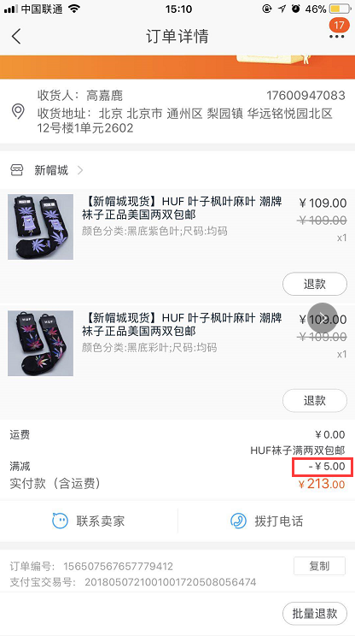
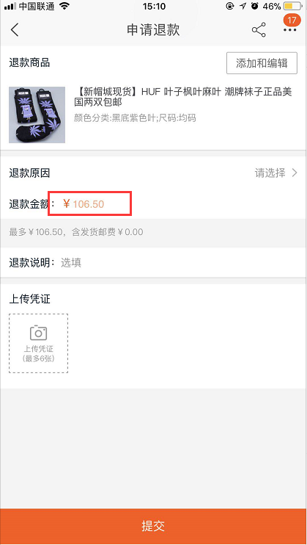
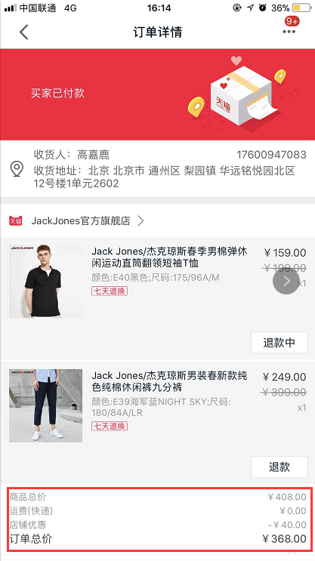
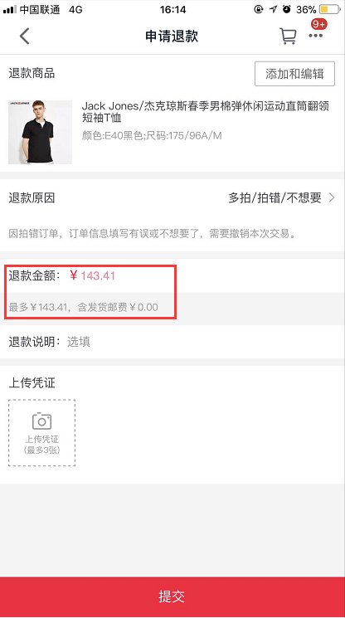
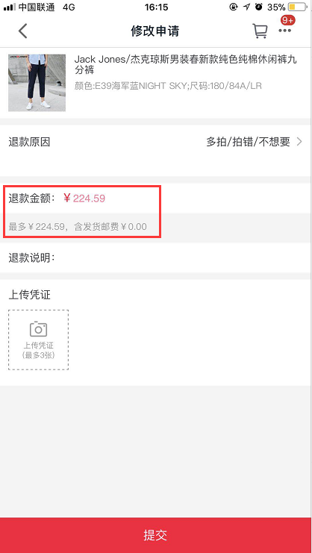
各电商订单流程
 | 天猫商城 | 天猫超市 | 淘宝 | 京东
生成订单 | 1.根据商城拆分订单，同一店铺的商品为一个订单（拆单）； 2.不同店铺的商品在购物车进行组合结算时，会根据店铺分配商品生成订单； | 1.在购物车中，选择多少商品整合结算，生成的订单均为同一个订单； 2.参加满减或优惠根据订单内全部商品进行计算； | 1.下单时，会根据商品类型生成不同订单(拆单），或根据商品来生成订单，例如：同一类型商品为一个订单，或一件商品为一个订单； 2.下单时，会根据店铺拆分订单，同时会符合第1点的拆分逻辑，例如：同一店铺下的同类型商品或单品为一个订单； | 1.在购物车中不同商品所参加的优惠活动不同，会根据优惠活动对商品进行分块组合； 2.根据购物车内选择的商品整合下单，下单后生成同一订单信息；
退款 | 订单中有无参与优惠的商品均支持单品退款； | 1.订单中无任何参加优惠的商品时，支持单品退货/退款； 2.订单中如果有参与优惠（满减、折扣）的商品时，只能整单退款； | 订单中有无参与优惠的商品均支持单品退款； | 订单中有无参与优惠的商品均支持单品退款；
参与满减优惠商品退款方式 | 1.参与满减的订单会按比例分配到订单中的每一个商品，退款时，会退还减去优惠金额的实际实际支付金额，并且支持单品退款； 2.如右图所示：订单中含有两件商品，满减金额为40元，退款时，商品1优惠金额为15.59元，实际退款金额为143.41、商品2优惠金额为24.41元，实际退款金额为224.59元； | 1.不参与优惠的商品支持单品退款； 2.参加满减的商品在退款时，需整单退款，不支持单品退款； | 1.参与满减的商品会按照比例分配到订单中的每一个商品进行优惠，退款时，可单品退款； 2.例如下图，订单内含有两件商品（109*2），满减金额为5元，单品退款时显示的退款金额为106.5元，由此计算，优惠金额为2.5元； | 参与满减的商品会按照比例分配到订单中的每一个商品进行优惠，退款时，可单品退款；

